基本情報
黄色セル部分に入力してください。
※本様式は以下のいずれかの補助を受けた医療機関用です。
①HEPAフィルター付き空気清浄機
②HEPAフィルター付きパーテーション
③個人防護具
④簡易ベッド
⑤簡易診療室
PCR検査機器に関する補助金は別の様式となりますので御注意ください。
基本情報

項 目 | 入力欄 |  |  |  |  |  | 判定 | 摘要
提出日 | 令和 | 5 |  | 年 | 月 | 日 | × | 【要修正】提出日を入力してください。 | 債務者登録用
法人・個人事業主の別 | 法人（医療法人等） |  |  |  |  |  | × | 【要修正】いずれかのボックスにチェックを入れてください。 | FALSE | ×
 | 個人事業主（法人ではない） |  |  |  |  |  |  |  | FALSE | ×
 | 公立医療機関 |  |  |  |  |  |  |  | FALSE | ×
補助事業者名 |  |  |  |  |  |  | × | 【要修正】法人の場合は法人名、個人事業主の場合は屋号を入力してください。 ≪注意！≫代表の方の氏名は入力しないでください。
補助事業者所在地 |  |  |  |  |  |  | × | 【要修正】法人の場合は法人所在地、個人事業主の場合は貴医療機関の所在地を入力してください。
施設名 |  |  |  |  |  |  | × | 【要修正】医療機関の施設名称を入力してください。 ≪注意！≫個人事業主の場合は「補助事業者名」欄と同じ名称を入力してください。 ≪注意！≫法人の場合は施設名のみ入力してください。（「○○会○○病院」等としない。）
施設所在地 |  |  |  |  |  |  | × | 【要修正】「施設名」欄に入力した施設の所在地を入力してください。
代表者職名 |  |  |  |  |  |  | × | 【要修正】代表者の職名（「理事長」等）を入力してください。
代表者氏名 |  |  |  |  |  |  | × | 【要修正】代表者の氏名（例：「愛知 太郎」）を入力してください。
担当部署 |  |  |  |  |  |  | × | 【要修正】ご担当される方の所属あるいは職名（医師、事務等）を入力してください。
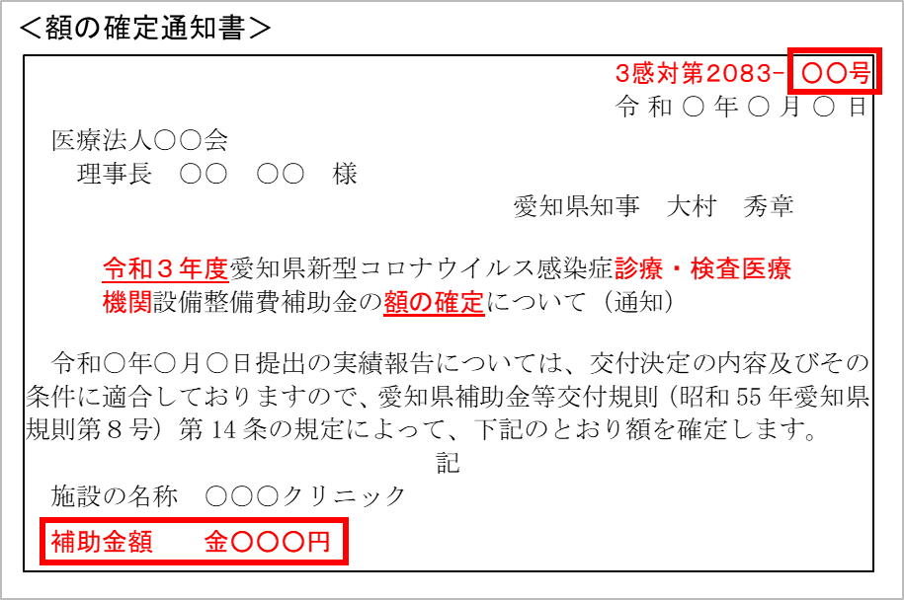
担当者名 |  |  |  |  |  |  | × | 【要修正】この申請をご担当される方の氏名（フルネーム）を入力してください。（例：愛知 太郎）
電話番号 |  |  | ー |  | ー |  | × | 【要修正】担当の方に繋がる電話番号を入力してください。
メールアドレス |  |  |  |  |  |  | × | 【要修正】担当の方へ連絡が可能なメールアドレスを入力してください。
確定通知番号① | 3感対第2083 又は4感対第61 |  |  |  | ー | 号 | × | 【要修正】「額の確定通知書」（右図参照）の右上の番号をプルダウンから選択してください。 （手入力も可能です。）
交付決定日 |  |  |  |  |  |  | ー | ≪入力不要≫交付決定日（又は変更交付決定日）が自動で表示されます。 （額の確定通知書の日付とは異なります。）
補助金確定額 (実績額) |  |  |  |  |  | 円 | ー | ≪入力不要≫「額の確定通知書」の補助金額が自動で入力されます。

※「令和3年4月から12月までの整備分（1・2次募集）」及び「令和4年1月から3月までのリース料分（3次募集）」の2回に分けて交付決定を受けた医療機関については、両方の補助金額をまとめて仕入控除税額の報告をしていただきます。
「確定通知番号①」欄に1・2次募集分の番号を入力すると、3次募集分の確定通知番号②（446～459号）等が左の表に自動で反映されます。
上記とは別に、令和4年1月～3月におけるリース料の交付決定 （3次募集分）を受けた医療機関は以下も御確認ください。
確定通知番号② | 3感対第2083 又は4感対第61 |  |  |  | ー | 号
交付決定日
補助金確定額 （実績額） | 0 |  |  |  |  | 円

別紙概要
返還額が「ない」又は「ある」場合のいずれか該当の項目のみに必要情報を入力してください。
 |  |  |  |  |  |  |  |  |  |  |  | 《別紙概要》
【仕入控除税額（返還額）がない場合】
※①～⑤のうち該当するものをプルダウンで「○」を選択してください（また、①の場合、「基準期間における課税売上高（税抜）」欄を、 ③の場合、「特定収入割合」欄を入力してください）
 |  |  |  |  |  |  |  |  |  |  |  |  | J5、Y6、U14～16、U30～35、AA48～53数式有
 | ① 消費税の申告義務がない |  |  |  |  |  | 基準期間における課税売上高（税抜） |  |  |  |  | 円 | ○ | ←プルダウン用 | 全体
 | ② 簡易課税方式により申告している |  |  |  |  |  |  |  |  |  |  |  |  |  |  | × | 【要修正】【仕入控除税額（返還額）がない場合】の①～④又は、【仕入控除税額（返還額）がある場合】の①～③のいずれか一つのみ○を選択してください。
 | ③ 公益法人等であって、特定収入割合が５％を超えている（医療法人社団及び医療法人財団を除く） |  |  |  |  |  |  |  |  | 特定収入割合 |  | ％ |  |  | 返還なし
 | ④ 補助対象経費にかかる消費税を、個別対応方式において、「非課税売上のみに要するもの」として申告している |  |  |  |  |  |  |  |  |  |  |  |  |  | ① | ○ | 該当しない場合は入力不要です。
 | ⑤ 補助対象経費が人件費等の非課税仕入となっている |  |  |  |  |  |  |  |  |  |  |  |  |  | ② | ○ | 該当しない場合は入力不要です。
 |  |  |  |  |  |  |  |  |  |  |  |  |  |  | ③ | ○ | 該当しない場合は入力不要です。
【仕入控除税額（返還額）がある場合】 |  |  |  |  |  |  |  |  |  |  |  |  |  |  | ④ | ○ | 該当しない場合は入力不要です。
※黄色い網掛け部分を記載してください（①～③は、該当するものにプルダウンで「○」を選択してください） |  |  |  |  |  |  |  |  |  |  |  |  |  |  | 返還あり
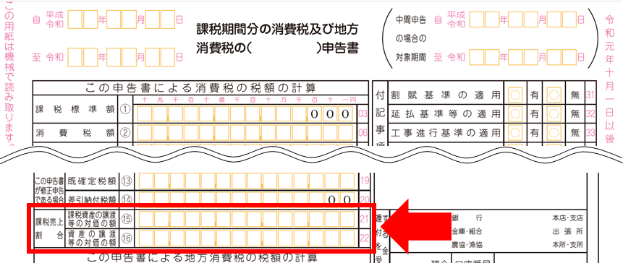
＜課税売上割合の金額について＞
確定申告書の赤枠の箇所に記載されています。
a…確定申告書の「課税資産の譲渡等の対価の額⑮」の金額を入力
b…確定申告書の「資産の譲渡等の対価の額⑯」の金額を入力
 |  |  |  |  |  |  |  |  |  |  |  |  |  |  | ① | ○ | 該当しない場合は入力不要です。
（課税売上割合） |  |  |  |  |  |  |  |  |  |  |  |  |  |  | ② | ○ | 該当しない場合は入力不要です。
 | 課税資産の譲渡等の対価の額 |  |  |  |  | 円 | ････ ａ |  |  |  |  |  |  |  | ③ | ○ | 該当しない場合は入力不要です。
 | 資産の譲渡等の対価の額 |  |  |  |  | 円 | ････ ｂ
 |  |  |  |  |  |  |  |  |  |  |  |  |  |  | 入力判定 |  | 入力完了後、入力判定欄が「×」の場合は以下に表示されるコメントに基づき、修正をしてください。
 | 課税売上割合 ａ／ｂ＝ |  |  |  |  |  | ････ c |  |  |  |  |  |  |  | × |  | 【要修正】【仕入控除税額（返還額）がない場合】の①～④又は、【仕入控除税額（返還額）がある場合】の①～③のいずれか一つのみ○を選択してください。
３か所から該当するものに〇を入力
してください。様式４転記用
 |  |  | ※a及びbから自動計算されます。ただし、税額控除の計算で端数処理している場合には、 端数処理した金額を直接入力してください
 |  |  | （注：申告書に記載された％をそのまま入力する欄ではありません）

 | ①課税売上割合（上記c）が９５％以上かつ課税売上高が５億円以下の法人等の場合
 |  |  |  |  |  |  |  |  |  |  | 要補助金返還相当額
 |  | （仕入控除税額（返還額）） | 補助金確定額（精算額）×１０／１１０＝

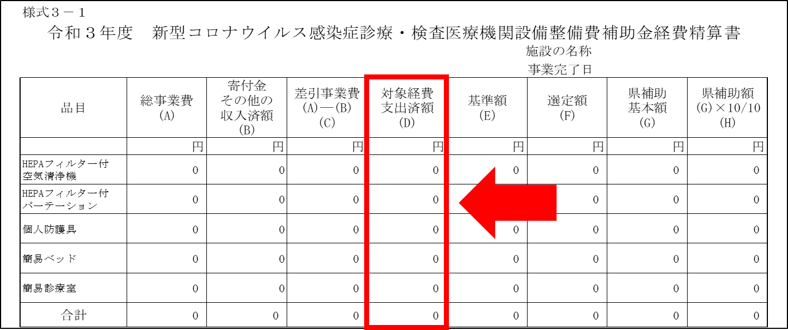
＜「■補助金対象経費の内訳」欄について＞
「補助金対象経費の内訳」欄は、実績報告書（様式３－１）に記載した「対象経費支出済額」の金額を記載してください。（なお、「補助金額＝対象経費支出済額の"合計"」となった場合は、補助金額を記載することとなります。）
※次の設備を購入した場合の記載例
・HEPAフィルター付きパーテーション１台 220,000円
・個人防護具 100,000円
・簡易ベッド１台 20,000円
合計 340,000円
この場合、対象経費支出済額の合計は次のとおりになります。
○対象経費支出済額の合計 340,000円←この金額がe欄またはh欄の金額となります
○補助金額 325,000円
（HEPAフィルター付きパーテーションの基準額が205,000円のため、15,000円減額）
 | ②課税売上割合（上記c）が９５％未満の場合、または課税売上高が5億円を超える法人等で、 「一括比例配分方式」により消費税の申告を行っている場合
 |  | ■補助金対象経費の内訳（補助金確定額ではなく、補助金により購入等をした経費の内訳です）
 |  | 対象経費の内訳 |  | 課税仕入額 | 非課税・ 不課税仕入額 |  |  | 合計

 |  | HEPAフィルター付き空気清浄機 |  |  |  |  |  | 0円
 |  | HEPAフィルター付きパーテーション |  |  |  |  |  | 0円
 |  | 個人防護具 |  |  |  |  |  | 0円
 |  | 簡易ベッド |  |  |  |  |  | 0円
 |  | 簡易診療室 |  |  |  |  |  | 0円
 |  | 合計 |  | 0円 | 0円 |  |  | 0円
 |  |  |  | ｄ |  |  |  | e
 |  |  |  |  |  |  |  |  |  |  | 要補助金返還相当額
 |  | 仕入控除税額（返還額）： | 補助金確定額（精算額）×１０／１１０×ｃ×(ｄ／e)=

 | ③課税売上割合（上記c）が９５％未満の場合、または課税売上高が5億円を超える法人等で、 「個別対応方式」により消費税の申告を行っている場合
 |  | ■補助金対象経費の内訳（補助金確定額ではなく、補助金により購入等をした経費の内訳です）
 |  | 対象経費の内訳 |  | 課税仕入額 |  |  |  |  | 非課税・ 不課税仕入額 | 合計
 |  |  |  | 課税売上 対 応 分 | 共通対応分 |  |  | 非課税売上 対 応 分

 |  | HEPAフィルター付き空気清浄機 |  |  |  |  |  |  |  | 0円
 |  | HEPAフィルター付きパーテーション |  |  |  |  |  |  |  | 0円
 |  | 個人防護具 |  |  |  |  |  |  |  | 0円
 |  | 簡易ベッド |  |  |  |  |  |  |  | 0円
 |  | 簡易診療室 |  |  |  |  |  |  |  | 0円
 |  | 合計 |  | 0円 | 0円 |  |  | 0円 | 0円 | 0円
 |  |  |  | f | g |  |  |  |  | h

 |  | 仕入控除税額（返還額）： | （補助金確定額（精算額）×１０／１１０×(f／h)) |  |  |  |  |  |  |  | 要補助金返還相当額
 |  |  | ＋（補助金確定額（精算額）×１０／１１０×ｃ×（g／h））=

【自動作成】様式4
「基本情報」及び「別紙概要」シートに記入いただくと、自動で必要事項が転記されます。
適切に入力されているか確認をお願いします。
様式４

 |  |  | 令和 年 月 日

愛 知 県 知 事 殿

 | 所在地 | (入力シートから自動転記されます)
 | 補助事業者名 | (入力シートから自動転記されます)
 | 代表者職氏名 | (入力シートから自動転記されます)

令和３年度 消費税及び地方消費税に係る仕入控除税額の報告について

令和 年 月 日付けで交付決定を受けた新型コロナウイルス感染症診療・検査医療機関設備整備費補助金について、当該交付要綱第１２の規定により下記のとおり報告します。

 | 記
１ 施設の名称及び所在地
(入力シートから自動転記されます)
(入力シートから自動転記されます)

２ 愛知県補助金等交付規則（昭和５５年規則第８号）第１４条に基づく額の確定額
 |  | 金 | (入力シートから自動転記されます) | 円

３ 消費税及び地方消費税の申告により確定した消費税及び地方消費税に係る
仕入控除税額（要補助金返還相当額）
 |  | 金 | (入力シートから自動転記されます) | 円

４ 添付書類
３の金額の積算内訳額等の参考資料（確定申告書の写し、課税売上割合等が把握 できる資料、特定収入の割合を確認できる資料）

 | 担当部署 | (入力シートから自動転記されます)
 | 担当者名 | (入力シートから自動転記されます)
 | 電話番号 | (入力シートから自動転記されます)
 | Mailｱﾄﾞﾚｽ | (入力シートから自動転記されます)

